ВВОД
№ | Наименование | Фото | Цена для Фикс прайс | Цена на полке | Маржа | Цены у конкурентов |  |  |  |  | Аналог в нашем ассортименте если есть, если аналога нет то так и написать. | Цена аналога
 |  |  |  |  |  | Корзинка | Розница | Макро | Хавас | УЗУМ маркет
Поставщик: Balton Trading Asia
1 | Говядина тушеная "MARMAKS" 338г | 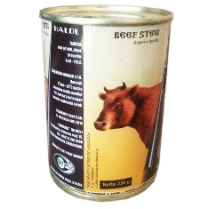 | 32,660 | 40,000 | 18.35% | 42,990 | 46,000 | 42,990 | 39,900 | 43,000 | нет
2 | Кролик тушеный, 325 г |  | 48,720 | 60,000 | 18.80% | нет | нет | нет | нет | 68,000 | нет
3 | Молоко сгущенное Коровка из Кореновки цельное с сахаром 8,5% (270 г) | 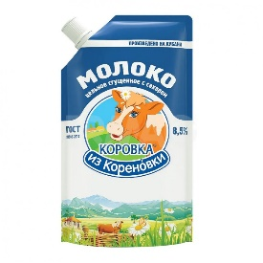 | 25,780 | 30,000 | 14.07% | нет | 37,000 | нет | нет | 35,000 | нет
4 | Молоко сгущенное Алексеевское с сахаром 8,5% 270г | 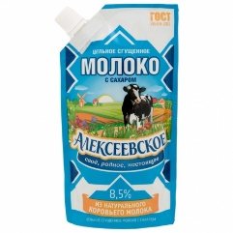 | 25,070 | 35,000 | 28.37% | нет | 38,000 | нет | нет | нет | нет
5 | Продукт молочный сгущённый с сахаром обезжиренный Русский Гостинец 370 гр |  | 17,070 | 23,300 | 26.74% | 23,990 | 28,000 | нет |  | нет | нет
6 | Варёная сгущенка Русский Гостинец 8.5%, 370 г |  | 18,160 | 23,300 | 22.06% | 24,990 | 28,000 | 22,990 | 16950-аналог 350г | 22,000 | нет
7 | Молоко сгущенное Коровка из Кореновки цельное с сахаром 8,5% (360 г) | 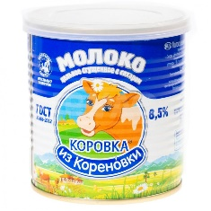 | 30,480 | 40,000 | 23.80% | 41,990 | 44,000 | 38,490 | нет | 33,000 | нет
8 | Сгущенное молоко Советское 0,2% , 380г | 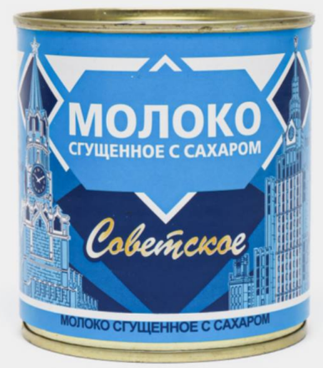 | 23,140 | 30,000 | 22.87% | 31,990 | 35,000 | нет | нет | 33,000 | нет
9 | Молоко Алексеевское сгущенное цельное с сахаром 8.5% 650 гр | 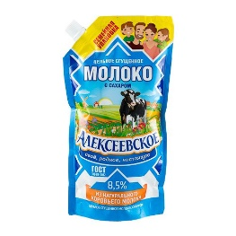 | 29,000 | 40,000 | 27.50% | 39,990 | 43,000 | нет | нет | 42,000 | нет
10 | Сутеево сгушенка с сахаром 8.5% 500 гр |  | 12,860 | 17,500 | 26.51% | 16990-аналог 470г | нет | 16990-аналог 450г | 18950-аналог 500г | 19,000 | нет
11 | Сутеево сгушенка с сахаром 8.5% 1000 гр | 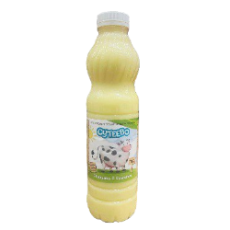 | 23,670 | 30,000 | 21.10% | 28990-аналог 900г | нет | 31990- аналог 950г | 32500-аналог 1000г | нет | нет
12 | Кукуруза Green Ray 425 мл | 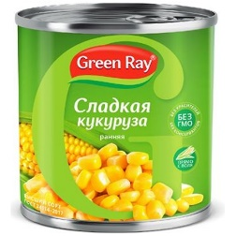 | 13,720 | 17,500 | 21.60% | 17,990 | 19,000 | 16,990 | нет | 20,000 | нет
13 | Зелёный горошек Green Ray 425 мл | 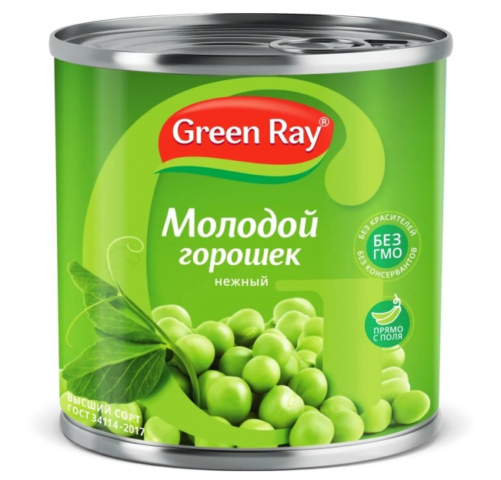 | 13,720 | 17,500 | 21.60% | 17,990 | 19,000 | 16,990 | нет | нет | Горошек зелёный "Вкусноград" 400гр ж/б | 10000
14 | Кусочки ананаса Dole, в сиропе, 567 г | 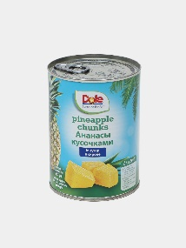 | 25,570 | 30,000 | 14.77% | 32,990 | нет | 37,490 | нет | нет | нет
15 | Ананасы кольцами, Dole, 567 г | 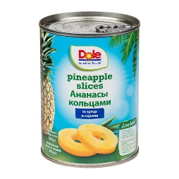 | 28,500 | 35,000 | 18.57% | 35990-аналог 580мл | 39,000 | 39,990 | нет | нет | нет
16 | Консерва Dole тропический фруктовый коктейль 432г |  | 23,180 | 30,000 | 22.73% | нет | нет | нет | нет | 37,000 | нет

